КУЛОНЫ
Каталог для оптовой продажи от 13.10.2016г.
Fallon Jewelry — лидер ювелирной отрасли
В данном каталоге представлены цены для продажи оптом.
Минимальный заказ составляет 8000руб
Подробнее о условиях доставки и возможных скидках вы можете узнать по телефону 8(905) 406-77-96
Для формирования заказа, заполните поле "Количество", сохраните и направьте нам на электронную почту info@godssales.ru
Изображение | Примечания | Цена | Кол-во | Итого
 |  | 100.00 ₽ |  | 0.00 ₽

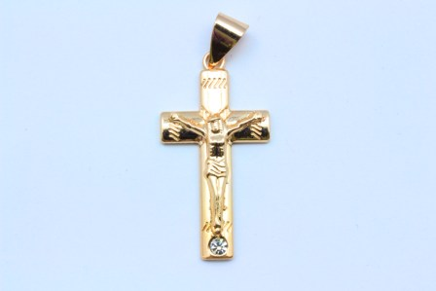 |  | 110.00 ₽ |  | 0.00 ₽

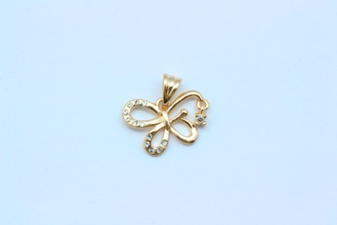 |  | 120.00 ₽ |  | 0.00 ₽

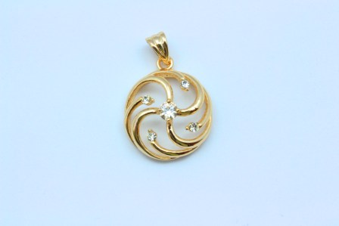 |  | 100.00 ₽ |  | 0.00 ₽

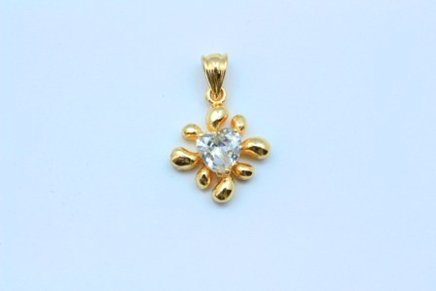 |  | 100.00 ₽ |  | 0.00 ₽

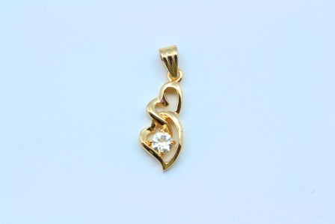 |  | 100.00 ₽ |  | 0.00 ₽

 |  | 125.00 ₽ |  | 0.00 ₽

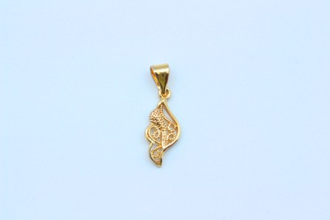 |  | 90.00 ₽ |  | 0.00 ₽

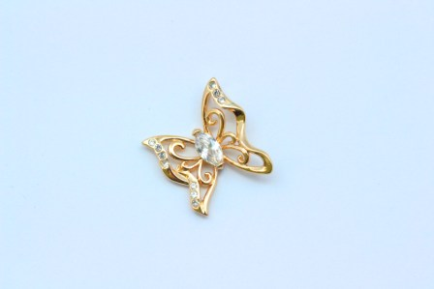 |  | 120.00 ₽ |  | 0.00 ₽

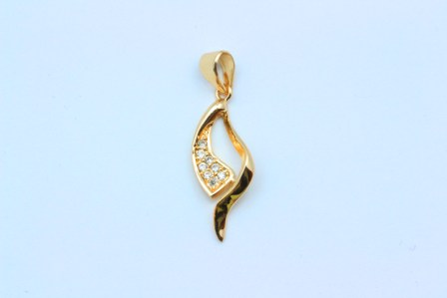 |  | 100.00 ₽ |  | 0.00 ₽

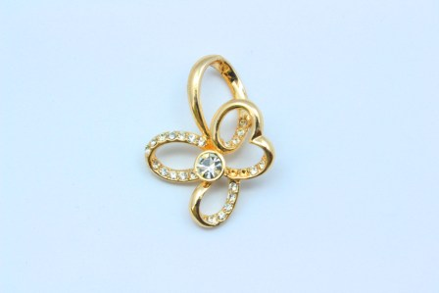 |  | 100.00 ₽ |  | 0.00 ₽

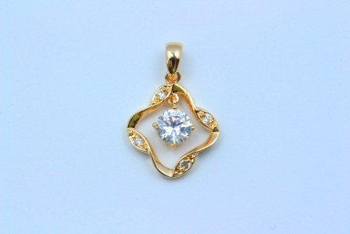 |  | 120.00 ₽ |  | 0.00 ₽

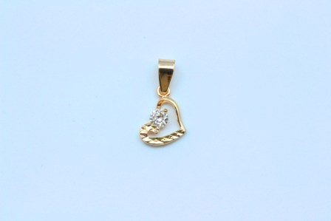 |  | 100.00 ₽ |  | 0.00 ₽

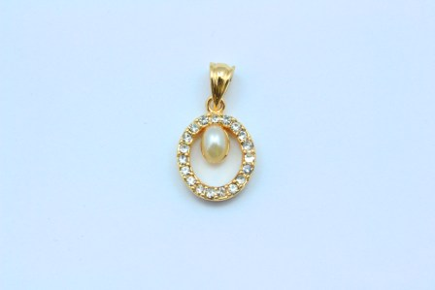 |  | 110.00 ₽ |  | 0.00 ₽

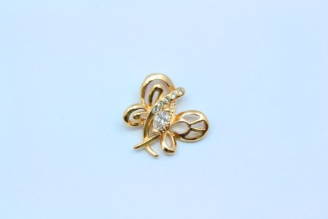 |  | 120.00 ₽ |  | 0.00 ₽

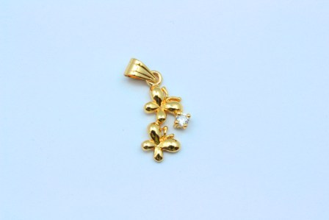 |  | 90.00 ₽ |  | 0.00 ₽

 |  | 100.00 ₽ |  | 0.00 ₽

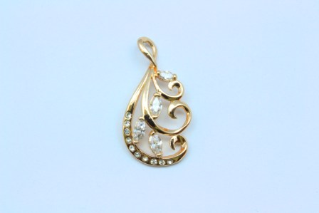 |  | 120.00 ₽ |  | 0.00 ₽

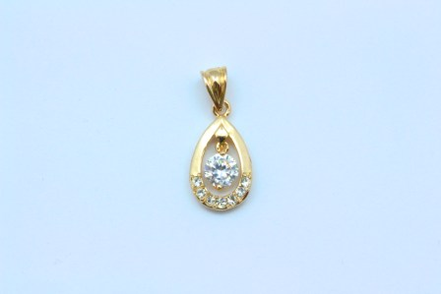 |  | 100.00 ₽ |  | 0.00 ₽

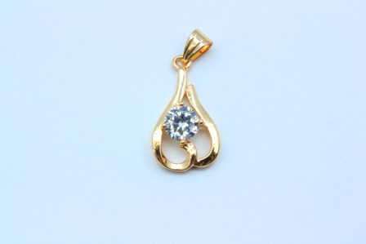 |  | 100.00 ₽ |  | 0.00 ₽

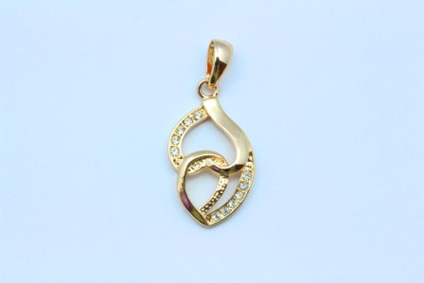 |  | 100.00 ₽ |  | 0.00 ₽

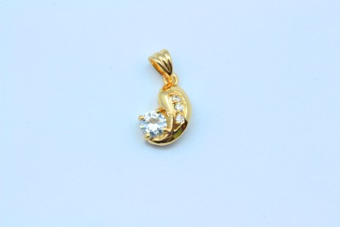 |  | 100.00 ₽ |  | 0.00 ₽

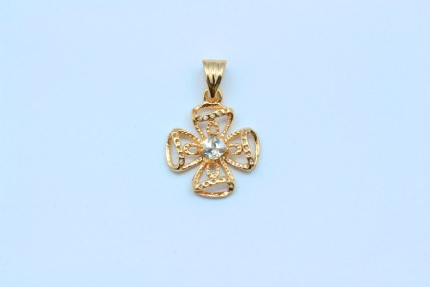 |  | 100.00 ₽ |  | 0.00 ₽

 |  | 120.00 ₽ |  | 0.00 ₽

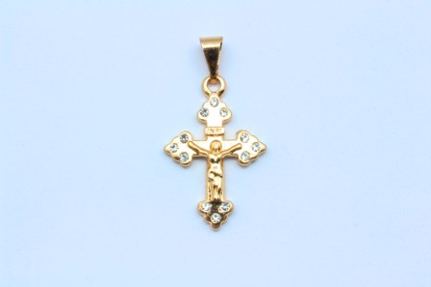 |  | 110.00 ₽ |  | 0.00 ₽

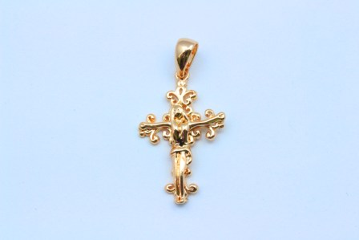 |  | 110.00 ₽ |  | 0.00 ₽

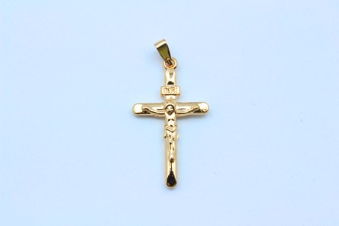 |  | 110.00 ₽ |  | 0.00 ₽

 |  | 120.00 ₽ |  | 0.00 ₽

 |  | 90.00 ₽ |  | 0.00 ₽

 |  | 80.00 ₽ |  | 0.00 ₽

 |  | 100.00 ₽ |  | 0.00 ₽

 |  | 70.00 ₽ |  | 0.00 ₽

 |  | 130.00 ₽ |  | 0.00 ₽

 |  | 90.00 ₽ |  | 0.00 ₽

 |  | 150.00 ₽ |  | 0.00 ₽

ИТОГО: |  |  |  | 0.00 ₽

